学習内容
データ構造（辞書型のメソッド）

 | get
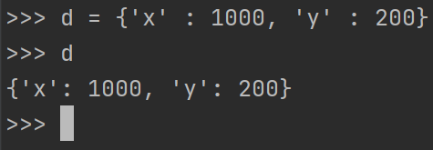

 | ゲットメソッドについては、キーと指定してそれに対応する内容を呼び出すことができます。

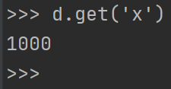

 | 内容を呼び出す際にゲットメソッドを使わない時、存在しないキーを指定すると、

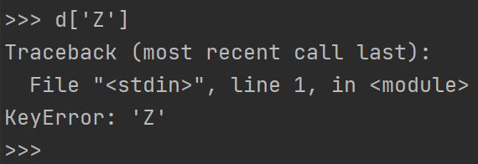
 |  |  |  |  |  |  | このようにエラーとして帰ってきます。

 | ゲットメソッドを使うと

 |  |  |  | 見た目上エラー等は返ってきません。

 | 内部的にはどうなっているのかというと

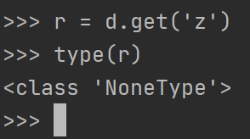
 |  |  |  |  |  | このようにデータがない場合にはNoneType
 |  |  |  |  |  | となって返ってきています。

 | pop

 | ゲットメソッドの場合は

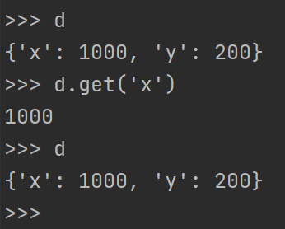
 |  |  |  |  | 取ってきても辞書内の内容は変わりませんが、

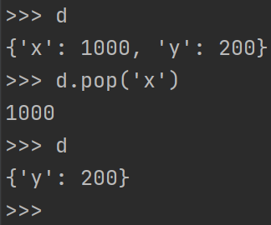
 |  |  |  |  | このようにポップメソッドを使った場合は１０００を表示させて
 |  |  |  |  | 辞書内からは取り除くことができます。

 | del

 | デルメソッドでは指定した辞書の内容または辞書そのものの削除を行うことができます。

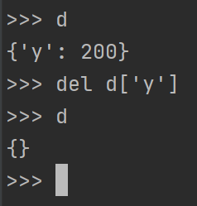
 |  |  |  |  | 要素の削除

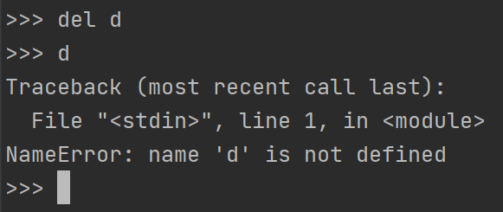
 |  |  |  |  |  |  |  | 辞書自体の削除

 | clear

 | 辞書自体は消さずに中身だけ消したい場合は

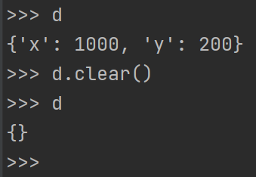
 |  |  |  |  |  | このように一括で消すことも可能です。

 | また、キーで辞書内を探したい場合は

 |  |  |  |  |  |  | このようにinを使って有無の判断を
 |  |  |  |  |  |  | 行うこともできます。

データ構造（辞書のコピー）

 | 辞書ｘを定義して、それをｙに代入し、ｙに対して変更を行うと、
 | 上記のようにｘ、ｙどちらに対しても変更がはいってしましました。

 | この現象も前回のリストの時と同じように参照渡しが行われているということになります。



 | ですので、リストの時にも使ったコピーメソッドを用いて値をコピーして渡してあげることで
 | 元々のｘに影響することなくｙを変更することができる。

データ構造（辞書の使いどころ）

 | 想定：果物を売るオンラインストア

 | 辞書型のリストにフルーツの名前と値段を保存して
 | どれが何円かを表示することができる。

 | リストで同じように値段を表示する際は名前で検索してそのあとにその後ろに保存されている値段を
 | 取り出すというプログラムを書かなければならないのでその文手間が省ける。

データ構造（集合型）
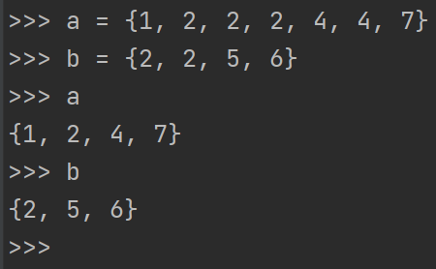
 |  |  |  |  |  | a,bをそれぞれ定義します。

 |  |  |  |  |  | ユニークなものだけ残る形で表示されます。

 | aにしかないもの

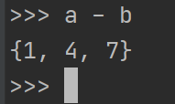
 |  |  | a -b としてaだけに存在するものを表示させることができます。

 | ｂにしかないもの

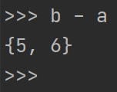
 |  |  | 上と同様にｂにしか存在しないもの
 |  |  | を表示することができます。

 | aにもｂにも存在するもの

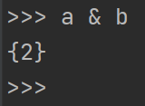
 |  |  | ＆をつかってaとｂ両方に存在するものを
 |  |  | 表示できます。

 | aとｂに存在するもの

 |  |  | aとｂに存在するものを表示できます。

 | aとｂには属しているが重複しないもの

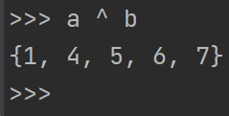
 |  |  |  | どちらかにだけ存在する重複（ここでは２）しないのも
 |  |  |  | を表示できます。

データ構造（集合のメソッド）

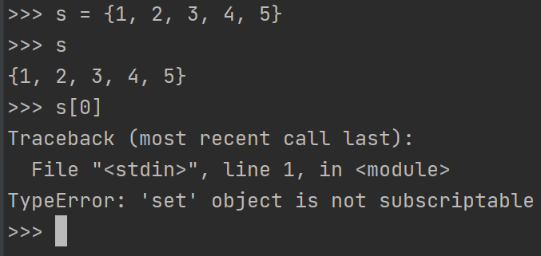

 | 集合には配列インデックスがないため指定して表示させようとするとエラーで返ってきてしまいます。

 | add

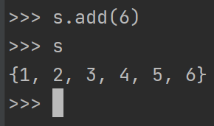
 |  |  |  | 要素自体は追加することが可能です。

 | また、さらに６を追加すると、

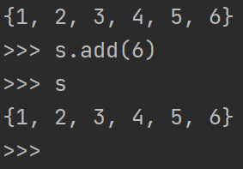
 |  |  |  | これは集合なので追加されません

 | remove

 | 要素を消したい場合は
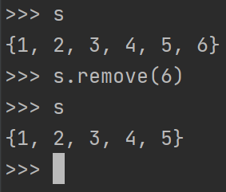
 |  |  |  | removeで消すことも可能です。

 | clear

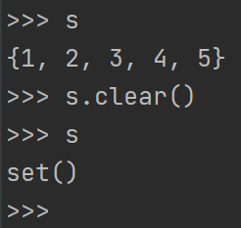
 |  |  |  | 要素だけを消すことができます。

 |  |  |  | 集合の時空になった場合set()となっているのは、
 |  |  |  | 集合の表記として｛｝で囲まれており、空であることを
 |  |  |  | ｛｝と表示してしまうと、辞書型との区別がつかないため
 |  |  |  | set()して明示的に表現しています。

データ構造（集合の使いどころ）

 | 想定 ＳNSでの友達の友達を探す。

 | 自分の友達に同じ友達がいるかを調べたいときに自分且つAさんとして調べることができる。

 | 想定 自分の所持している果物について実際のリストからまとめた集合を表示する。

 | もともとのリストから集合に型変換を行い、並べることができる。

制御フローとコード構造（コメント）

 | コードの中にコメントを残す場合

 | ＃を付けることでコメントアウトすることができる。

 | また、複数行に連なる場合、すべてに＃を付けるとめんどくさいので

 | ”””””” | で囲むことで湖面たアウトすることができる。

 | またコメントは

 | このように変数定義した行に書くことも可能ですが、暗黙のルールとして

 | このように変数定義の前に書くこととなってるので気を付ける。

制御フローとコード構造（1行が長くなる時）

 | このようにコードを書いていて長くなってしまった場合に

 | バックスラッシュを入れることでこの行はまだ終わりではありませんよということを
 | pythonに教えることができる。

 | 数字の場合も同様である。

 | 目安として80文字以上になる場合は次の行に行くべきであると考えられている。

 | バックスラッシュが嫌な場合は

 | マルカッコで囲むことも可能である。

制御フローとコード構造（if文）

 | もし、ｘが0より小さかったらnegativeと表示してくださいという意味になります。

 | また、ではなかった時の表現として、

 | elseを使って表現します。

 | else ifの意味で略された表現として

 | このようにelifと書くことができます。

 | またこのように条件が同じ場合プログラムは上から順に実行されていくので先に書かれた
 | aaaaaaaaaaaaaaが表示されます。

 | if文のいれこ

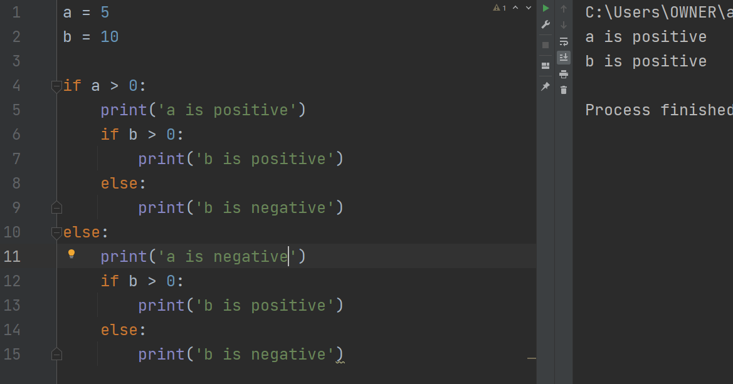

 | このようにif文の中にif文を入れて2つの値を比べることができる。

制御フローとコード構造（デバッカーを使って確認してみる）

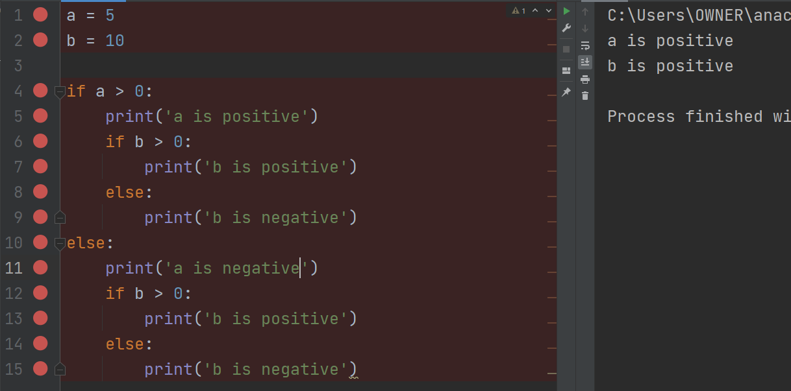

 | とりあえずブレイクポイントを全部に置いてみます。

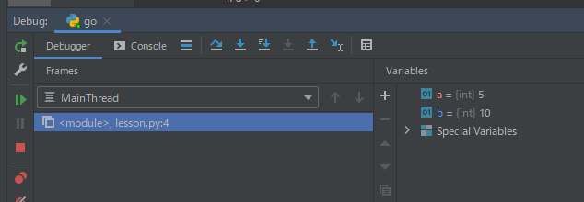
 |  |  |  |  |  |  |  |  | ステップオーバー
 |  |  |  |  |  |  |  |  | のボタンを押して
 |  |  |  |  |  |  |  |  | 進めると
 |  |  |  |  |  |  |  |  | それぞれの変数に
 |  |  |  |  |  |  |  |  | 今現在何が入っている
 |  |  |  |  |  |  |  |  | かを確認することができ
 |  |  |  |  |  |  |  |  | ます。

 | １行づつ進んでいることが確認できました。

 | 最後に、今回の学習でやっと処理の部分に突入しました。
 | 今までやっていたJavaなどとは若干記述の仕方が変わっていたので戸惑いましたが、
 | 表記を簡略化してif文などでカッコが必要ない部分などとてもいいなと思いました。
 | また、検索の仕方などDBチックに書くことができる点でもJavaなどとは違って
 | 書きやすい点であるなと思いました。

